Legislações
Operação de Venda:

Baixa de estoque a título de perda, roubo ou deterioração

 | LEI No 10.833, DE 29 DE DEZEMBRO DE 2003.

 | Art. 3o Do valor apurado na forma do art. 2o a pessoa jurídica poderá descontar créditos calculados em relação a:

 | § 13. Deverá ser estornado o crédito da COFINS relativo a bens adquiridos para revenda ou utilizados como insumos na prestação de serviços e na produção ou fabricação de bens ou produtos destinados à venda, que tenham sido furtados ou roubados, inutilizados ou deteriorados, destruídos em sinistro ou, ainda, empregados em outros produtos que tenham tido a mesma destinação.

Devoluções de Compra:

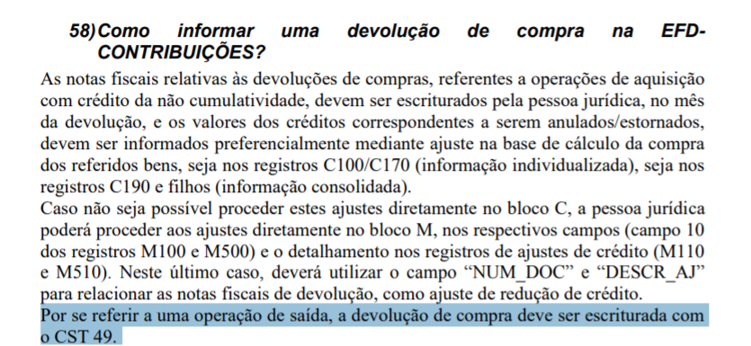
 | Perguntas Frequentes RFB EFD-Contribuições:

http://sped.rfb.gov.br/estatico/08/9A74C350BDFA9C627C5C88FB41E163B696D5E1/Perguntas%20e%20Respostas%20EFD%20Contribui%c3%a7%c3%b5es.pdf

Operação de Compra:

Devoluções de Venda:

 | Perguntas Frequentes RFB EFD-Contribuições:

http://sped.rfb.gov.br/estatico/08/9A74C350BDFA9C627C5C88FB41E163B696D5E1/Perguntas%20e%20Respostas%20EFD%20Contribui%c3%a7%c3%b5es.pdf

